目次
名称をクリックしてください
名称をクリックしてください
施工関係様式

 | 名称 | 内容 |  | 提出時期
1 | 検査段階確認書 | 中間・段階検査を依頼するとき |  | 検査前
2 | 工事打合簿 | 工事担当者と打合をするとき |  | 打合毎
3 | 使用承諾願 | 工事材料の使用承諾を受けるとき |  | 工事着手前
4 | 主要資材購入先一覧届出書 | 使用資材を購入するとき |  | 工事着手前
5 | 舗装工事班編成名簿 | 舗装工事班編成の確認を受けるとき |  | 施工前2,3日前
6 | 法面工事班編成名簿 | 法面工事班編成の確認を受けるとき |  | 施工前2,3日前
7 | 請書 | 完成検査で指摘を受けたとき |  | 検査後
8 | 請書（芝の発芽） | 完成検査で芝の発芽の確認ができなかったとき |  | 検査後
9 | 事故速報 | 事故が発生したとき |  | 事故発生後すみやかに
10 | 事故等概要報告書 | 事故が発生したとき |  | 事故発生後すみやかに
11 | 事故報告書（1/2） | 事故が発生したとき |  | 事故発生後すみやかに
 | 事故報告書（2/2）
12 | 建退共掛金収納書提出用台紙 | 証紙の購入等の詳細については、 独立行政法人 勤労者退職金共済機構 のホームページをご覧ください |  | 契約後1ｹ月以内
 |  | ＵＲＬ： | http://www.kentaikyo.taisyokukin.go.jp/

 |  |  |  | 【契約監理/20240401/第1版】

建退協
【契約監理/20240401/第1版】

 | 発注者 |  |  |  |  |  |  | 殿
 | 工事番号および工事名

 | 建設キャリアアップシステム現場ID |  |  |  |  |  |  |  |  |  | 総工事費 |  |  | 円

 |  |  |  | 受注者（元請）

 |  |  |  | 住 所

 |  |  |  | 名 称

 |  |  |  | 共済契約者番号

 |  |  |  | 建設キャリアアップシステム事業者ID

 |  |  |  | 共済証紙購入金額 |  |  |  |  |  |  |  |  |  | 円

 |  | 掛金収納書提出用台紙

 | 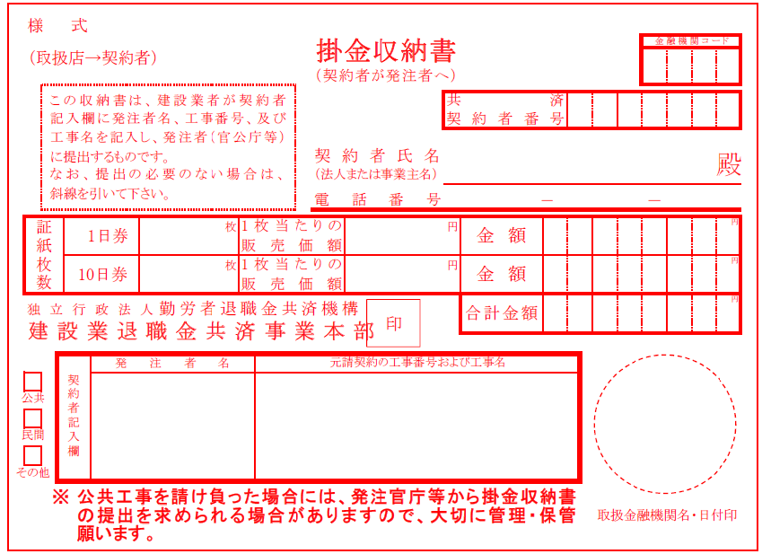 |  |  |  |  |  |  |  |  |  |  |  |  |  | (掛金収納書は台紙に貼り付ける)
 | 当該工事における共済証紙購入の考え方 (該当する□に✓をチェックして下さい)

 |  | 1. 発注者の指示のとおり

 |  | 2. 対象労働者数と当該労働者の就労日数を的確に把握している場合
 |  |  |  | 就労予定延人数 |  |  | 販売価格
 |  |  |  |  | 人日 | × |  |  | 円 | ＝ |  |  | 円

 |  | 3. 対象労働者数と当該労働者の就労日数の把握が困難な場合
 |  |  |  | 総工事費 |  |  | 購入率 |  | ※加入率
 |  |  |  |  | 円 | × |  | × |  | ％ | ＝ |  | 円

 |  |  |  |  |  |  | 1,000 |  | 70 | ％
 |  |  |  | ※対象工事における労働者の建退共加入率
 |  | 4.その他
 |  |  | 購入額の根拠を記入

 |  | （参考）
 |  | 建設キャリアアップシステム登録情報
 |  | 共済契約者である元請負人の建設キャリアアップシステム事業者登録の有無 |  |  |  |  |  |  |  |  |  | （ 有 ・ 無 ）
 |  | 本工事について、現場・契約情報の建設キャリアアップシステムへの登録の有無 |  |  |  |  |  |  |  |  |  | （ 有 ・ 無 ）
 |  | 本工事について、カードリーダーの設置等、就業履歴が蓄積可能な環境の有無 |  |  |  |  |  |  |  |  |  | （ 有 ・ 無 ）

